Tabelle1
Position |  | Produkt A | Produkt B | Produkt C | Produkt D | Gesamt
Preis | €/ME | 300.00 | 120.00 | 490.00 | 60.00
Materialkosten | €/ME | 88.00 | 54.00 | 241.00 | 20.00
Fertigungslöhne | €/ME | 60.00 | 35.00 | 120.00 | 25.00
Verkaufsmenge | ME | 5000 | 3200 | 900 | 5200

Deckungsbeitrag | €/ME | 152.00 | 31.00 | 129.00 | 15.00
Deckungsbeitrag | € | 760,000 | 99,200 | 116,100 | 78,000 | 1,053,300

Umsatz | € | 1,500,000 | 384,000 | 441,000 | 312,000 | 2,637,000
Fixkosten | € |  |  |  |  | 600,000
Gewinn | € |  |  |  |  | 453,300
Umsatzrentabilität | % |  |  |  |  | 17.19%

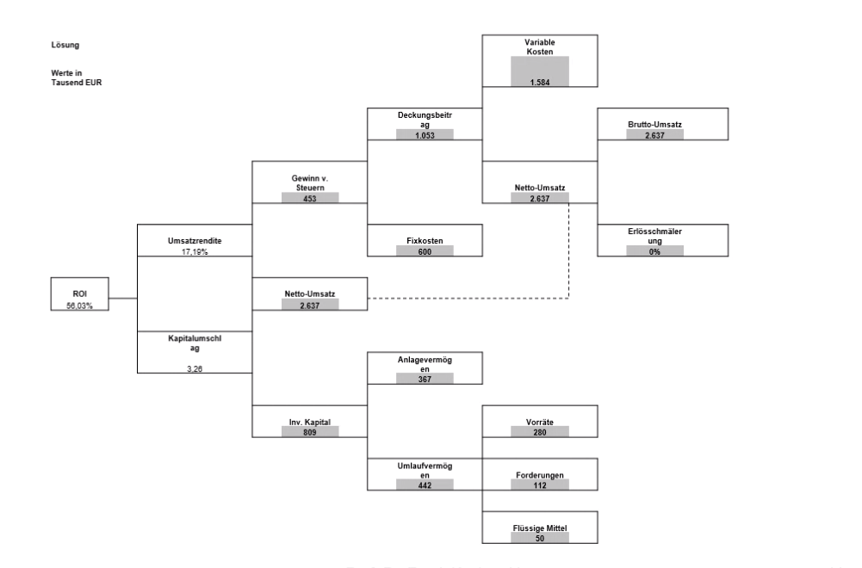
Sachanlagen | € | 227,000
Finanzanlagen | € | 120,000
Immaterielle Anlagen | € | 20,000
Anlagevermögen | € | 367,000

Vorratäe | € | 280,000
Forderungen | € | 112,000
Liquide Mittel | € | 50,000
Umlaufvermögen | € | 442,000

Gesamtkapitel | € | 809,000

Kapitalumschlagshäufigkeit | % | 325.96%

ROI | % | 56.03%

